명세사항
시스템 장비 구성 요구사항 (Equipment Composition Requirement)
요구사항 ID | 요구사항 이름 | 요구사항 내용
G-01-001 | 호스팅관련 | 1) 스마트기기 요청 - 회사별 기기1종씩 총 5개의 스마트기기 요청 - 기기별/브라우저별 차이 확인을 위한 환경 조성을 목적으로 함 2) 서버 호스팅 요청 - 24시간 안정적으로 유지되는 환경을 위해 서버호스팅 요청

시스템 기능 요구사항 (SFR-System Function Requirement)
요구사항 ID | 기능(Level 1) | 기능(Level 2) | 정의 | 기능 상세
G-02-001 | 회원관리 시스템 유지 | 사용자 정보 등록 | 회원관리 시스템 내부에 사용자 정보 등록 기능 유지 | 회원관리 시스템 내부에 사용자 정보 등록 기능 유지 회원가입/로그인/아이디찾기/비밀번호찾기/마이페이지 -이름 -아이디 -비밀번호 -생년월일 -전화번호 -주소 -이메일 -유입경로
G-02-002 | 검색시스템 | 내용검색 및 | 키워드로 검색할수 있는 시스템 구현 | 검색 비중을 조금더 크게 하고 주로 이용하는 키워드를 노출해 주세요.
G-02-003 | 스크랩 | 마이페이지에스크랩 | 사용자가 보고있는 페이지를 마이페이지에 스크랩하여 링크저장 | 사용자가 스크랩을 좀더 쉽게 할수 있도록 가독성 및 사용성을 높여주세요

인터페이스 요구사항 (UIR-User I/F Requirement)
요구사항 ID | 요구사항 이름 | 요구사항 내용
G-04-001 | 상단 네비게이션 | 상단 네비게이션의 상세메뉴를 2-depth 로 설계
G-04-002 | 바로가기 링크 | 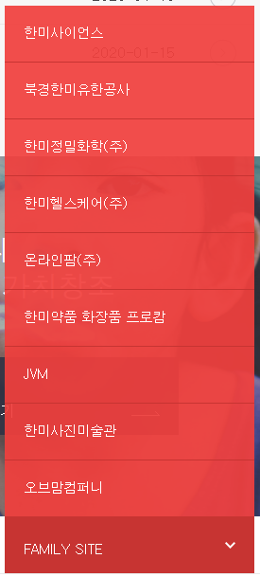 패밀리사이트를 드롭다운리스트로 변경
G-04-003 | 배너 | 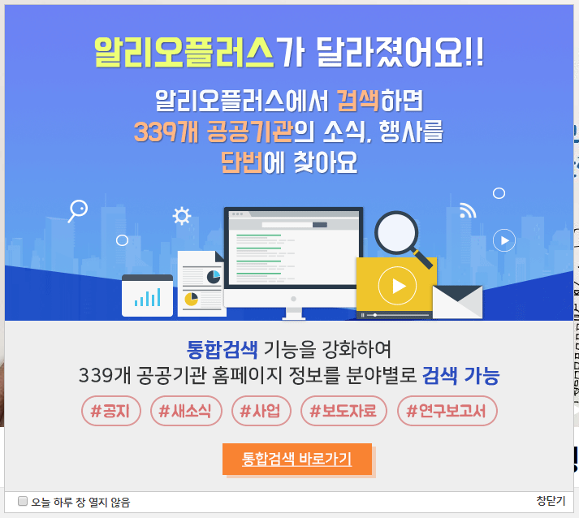 알림배너를 팝업창 으로 변경 하단 배너들을 한눈에 볼수 있도록 구성해 주세요.
G-04-004 | 인터페이스 개선 | 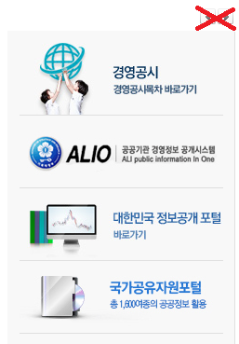 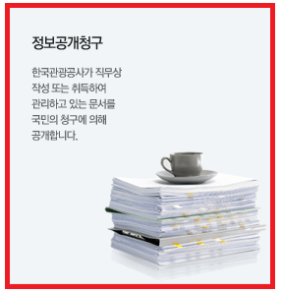 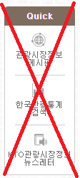 가독성 향상을 위핸 각종 세부내용 개선 (폰트크기, 여백조절, 불필요한요소 제거, 링크영역 확장)
G-04-005 | 웹접근성 | 웹사이트의 속도와 성능을 고려한 프로그램과 디자인을 적용함 -웹접근성 관련 표준 준수
#1D42B3
#FF5429
G-04-006 | 디자인개선 |   관광 컨셉의 사진이미지를 많이 사용해 주세요. (색상은 주조색을 파란색 포인트 색상은 주황)
G-04-007 | 레이아웃 설계 | 디바이스 전체 화면 구성으로 레이아웃을 설계해 주세요.
G-04-008 | 상단 비주얼 | 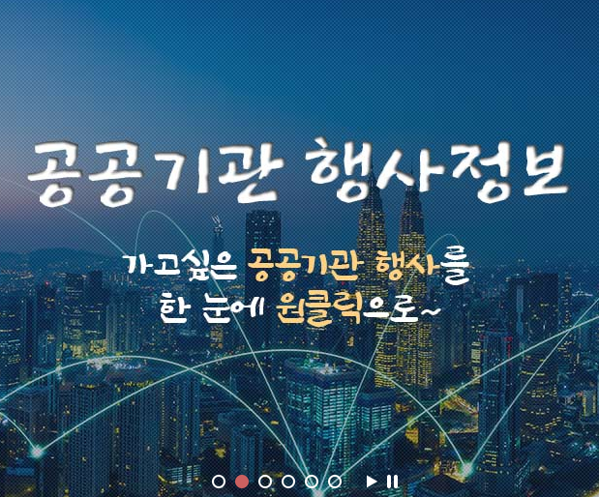 상단 비주얼 배너 가독성을 고려해 주세요.
G-04-009 | 아이콘 | 서브메인 구성시 아이콘의 스타일을 통일시켜주세요.

제약사항 (COR-Constraint Requirement)
요구사항 ID | 요구사항 이름 | 요구사항 내용
G-08-001 | 웹접근성 및 웹 표준 준수 | 웹접근성지침준수를 위한 자동평가(KADO-WHA) 및 WSC에서 자동검사를 실시하고 그 결과를 제출하여야 함 제안업체는 웹사이트 구축 시 웹 표준에 맞는 CSS를 적용하여 표현과 구조를 분리하여 개발하여야 함
G-08-002 | 크로스 브라우징 | 인터넷 익스플로러 11 이상, 파이어폭스, 오페라, 크롬 브라우저에서 서비스 이용에 이상이 없도록 구축하여야함
G-08-003 | 로딩속도 제어 | 사진 용량 제어를 통해 로딩속도 개선하여야함

